step1-技术方案
22 | 用户体验与界面优化 | 公式智能提示: 输入 ${ 时自动弹出指标选择下拉框，支持搜索和模糊匹配。公式语法高亮: 对公式中的指标、常量、函数进行不同颜色高亮显示。公式版本管理: 保存公式历史版本，支持回滚和对比 | 降低用户学习成本，提升公式编写效率 | 彭涛 | 二期规划 |  | 公式选择、编辑 使用CodeMirror6集成 轻量公式编辑器，其支持：公式自然 、提示输入 和 标签块显示+删除， 集成自定义公式函数 和 单元格指标 的插入。注：如果公式需要兼容 Excel 语法：换成 HyperFormula + CodeMirror
23 | 协作与工作流（多用户协作编辑） | 实时协作: 基于 WebSocket 实现多人同时编辑，实时同步变更。 锁机制: 单元格/区域锁定，防止编辑冲突。 操作日志: 记录所有操作，支持审计和回溯。 评论与标注: 单元格可添加评论和标注，@相关人员。 任务分配: 将模型不同部分分配给不同人员。 | 团队协作建模、评审模型时提出修改意见，提升沟通效率。 | 彭涛 | 二期规划 | 90 | 参考共享文档 以 Vue3+Vite+vxe-table 为前端渲染层，Node.js/Java+ws 搭建 WebSocket 实时服务，参考 Luckysheet 的「连接池 - 数据更新 - 广播」流程，实现多用户实时同步；通过服务端中心化锁管理防冲突，全量操作日志做审计回溯，单元格插槽扩展实现评论 / 标注 / 任务分配。 技术栈匹配 前端：Vue3.4+、Vite5、vxe-table@4.9.31、vxe-pc-ui、Pinia、原生 WebSocket 后端：Node.js/Java、ws（WebSocket 服务）、lowdb/JSON 文件（数据持久化） | 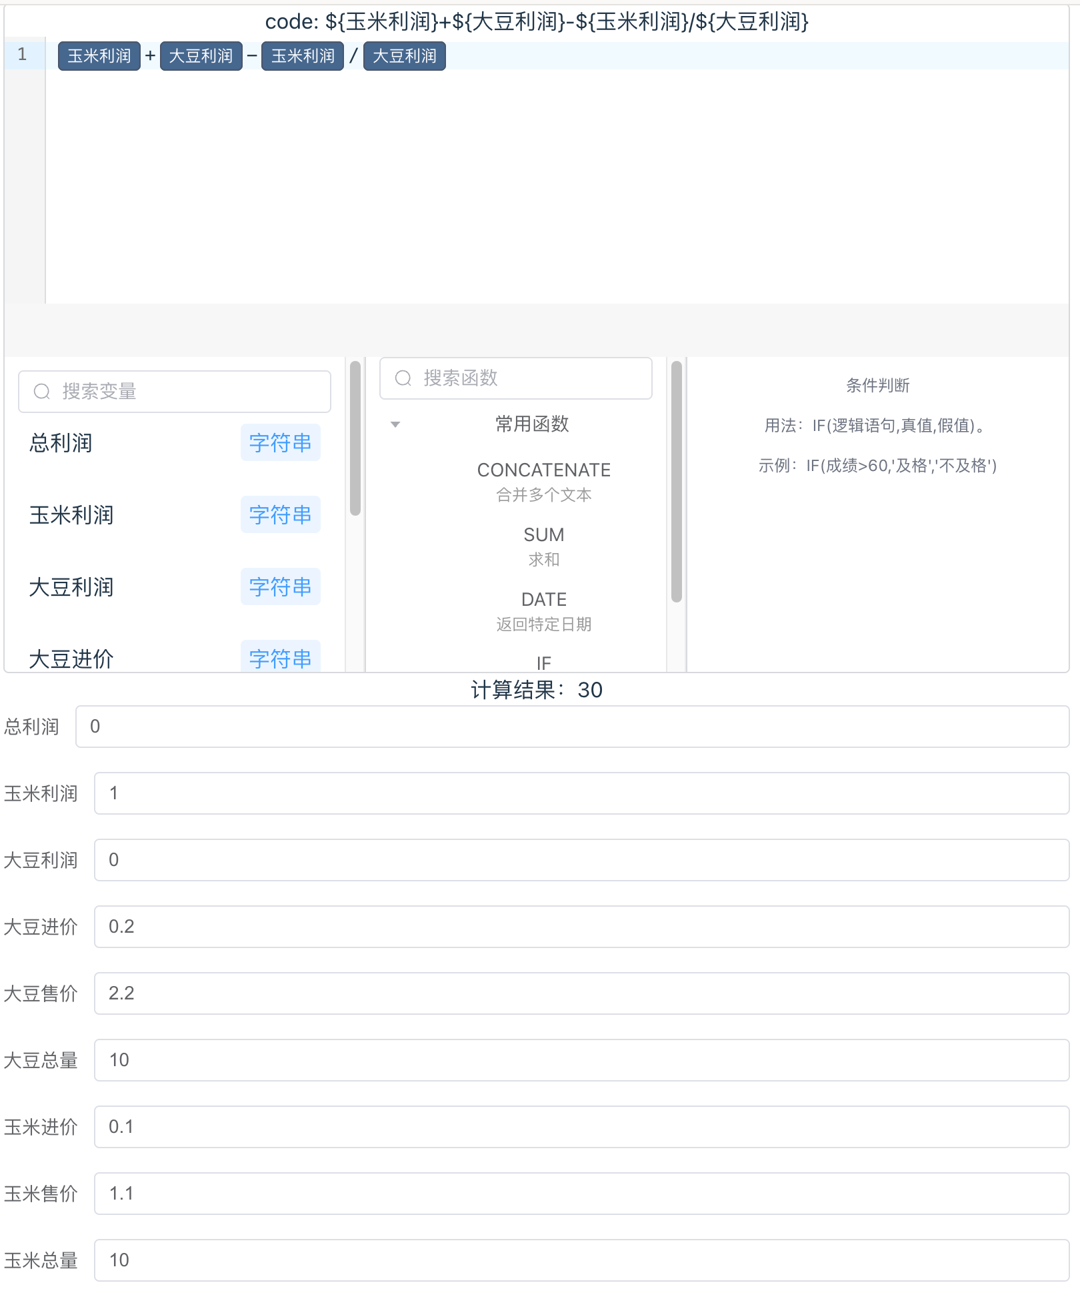
24 | 计算引擎优化 | 错误定位: 快速定位计算错误的具体单元格。 错误传播: 显示错误如何传播到其他单元格。 建议修复: 根据错误类型提供修复建议（比如：排除循环引用相关单元格、排除依赖缺失相关单元格、排除计算结果异常相关单元格等）。 调试模式: 逐步执行公式，显示每一步的计算结果和中间变量。 | 在每个单元格中，附加"计算过程"功能，提供更好的错误诊断能力 | 彭涛 | 二期规划 | 85 | 错误定位 & 传播：Floyd 快慢指针算法-计算闭环形成； 错误类型：闭环、无效指标、无效公式 和 孤立指标； 无效公式还包括如下分支： - 原因1: 公式数据中不存在此ID，可能是排序图未更新或公式被删除' - 原因2: 公式数据中没有添加此ID - 原因3: 该公式未纳入排序图，需要更新拓扑排序数据 调试模式：原有前端做过调试功能，需要提取功能&显示；（validateSortedGraphWithFormula） 追加功能 - 闭环，在计算中发现公式中，有闭环的，也可计算（现实中财务有此方面的计算需求-如近似值）： Excel其实用的是“迭代计算”原理，简单说就是靠反复算、逐步逼近结果，和`拓朴排序-Kahn算法`那种“严格按依赖顺序算”的思路完全不一样。其实说白了，就是Excel会**反复用“上一轮算出来的结果”去算下一轮，直到结果差不多不变了为止，最终取计算的近似值。
25 | 运维与监控 | 资源监控: 监控 公式、表格、计算引擎、数据库等资源使用情况。 健康检查: 提供系统健康检查（围绕数据完整性、公式正确性及依赖关系，对表格计算逻辑进行全面校验与异常检测。） | 系统监控，保障系统稳定运行 | 彭涛 | 二期规划 | 80 | ### 资源监控 (`resource-monitor.ts`) - **公式监控**: 公式数量、复杂度指标、依赖链深度统计 - **表格监控**: 行数、列数、可见范围、数据量统计 复用现有模块: - `dependencies.ts` - 获取公式数量、依赖链深度 - `useData.ts` - 获取数据量统计 - `usePageData.ts` - 获取行数、可见范围 - `useChangeData.ts` - 获取变化数据统计 ### 健康检查 (`health-check.ts`) - **循环依赖检测**: 检测公式环路，返回问题节点列表 - **公式语法验证**: 验证公式表达式可正确解析 - **无效引用检测**: 检测引用不存在的指标 - **孤立指标分析**: 检测无人引用的指标（叶子节点） - **数据完整性校验**: 必填字段、数据类型、值域范围 复用现有模块: - `cycle.ts` - `detectCycles(dag)` 检测环路 - `dependencies.ts` - `generateDependencyGraph()` 生成依赖图 - `calculate.ts` - `FunctionCore.executeFunction()` 验证公式 - `useData.ts` - 数据完整性校验
26 | 备份与恢复 | 自动备份: 定时自动备份数据。 手动备份: 支持手动触发备份。 增量备份: 只备份变更数据。 一键恢复: 快速恢复到指定备份点。 跨环境迁移: 支持数据在不同环境间迁移。 | 数据安全保障 | 彭涛 | 二期规划 | 110 | ## 手动备份 - 触发方式: 用户点击保存按钮时执行 - 命名规则: [手动] {版本名称} {日期时间}，如 [手动] 2024年度预测 01-01 10:30 - 数据: 将当前表格数据通过 API 保存到服务器数据库 ## 定时备份 - 触发方式: 系统自动定时执行 - 默认间隔: 每 10 分钟执行一次 - 命名规则: [定时] {版本名称} {日期时间}，如 [定时] 2024年度预测 01-01 10:30 - 可配置: 用户可自定义备份间隔时间 ## 一键恢复 - 入口: 在备份历史管理 Panel 中进行 - 操作: 用户选择备份记录，点击恢复按钮 - 效果: 将选定备份的数据覆盖到当前版本 ## 备份历史管理 - 查看: 显示所有备份记录列表（时间、类型、名称） - 恢复: 选择备份进行恢复 - 不可删除: 数据库层面不提供删除功能，只能标识不可用 暂时不考虑增量备份

